Calendrier
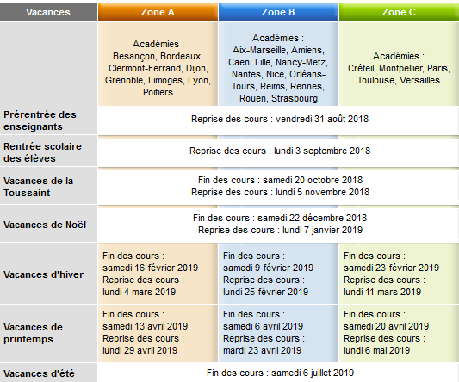
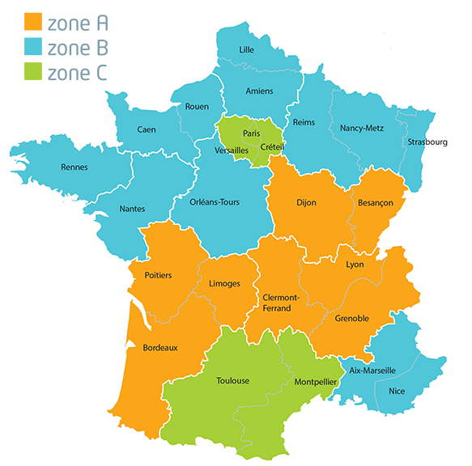
 | Vacances scolaires
 | PFMP |  |  |  |  |  |  | PLAN DE STRATEGIE GLOBALE |  |  |  |  |  |  |  |  |  |  |  |  |  |  |  |  |  |  |  |  |  |  |  | SESSION 2021
 | Scénarios
 | Projets

ANNEE 2018-2019 | Sep-18 |  |  |  | Oct-18 |  |  |  |  | Nov-18 |  |  |  | Dec-18 |  |  |  | Jan-19 |  |  |  |  | Feb-19 |  |  |  | Mar-19 |  |  |  | Apr-19 |  |  |  | May-19 |  |  |  |  | Jun-19 |  |  |  | Jul-19
 | 36 | 37 | 38 | 39 | 40 | 41 | 42 | 43 | 44 | 45 | 46 | 47 | 48 | 49 | 50 | 51 | 52 | 1 | 2 | 3 | 4 | 5 | 6 | 7 | 8 | 9 | 10 | 11 | 12 | 13 | 14 | 15 | 16 | 17 | 18 | 19 | 20 | 21 | 22 | 23 | 24 | 25 | 26 | 27 | 28 | 29
 | 3 | 10 | 17 | 24 | 1 | 8 | 15 | 22 | 29 | 5 | 12 | 19 | 26 | 3 | 10 | 17 | 24 | 31 | 7 | 14 | 21 | 28 | 4 | 11 | 18 | 25 | 4 | 11 | 18 | 25 | 1 | 8 | 15 | 22 | 29 | 6 | 13 | 20 | 27 | 3 | 10 | 17 | 24 | 1 | 8 | 15
 | 9 | 16 | 23 | 30 | 7 | 14 | 21 | 28 | 4 | 11 | 18 | 25 | 2 | 9 | 16 | 23 | 30 | 6 | 13 | 20 | 27 | 3 | 10 | 17 | 24 | 3 | 10 | 17 | 24 | 31 | 7 | 14 | 21 | 28 | 5 | 12 | 19 | 26 | 2 | 9 | 16 | 23 | 30 | 7 | 14 | 21
année 1 2 GA

ANNEE 2019-2020 | Sep-19 |  |  |  | Oct-19 |  |  |  |  | Nov-19 |  |  |  | Dec-19 |  |  |  | Jan-20 |  |  |  |  | Feb-20 |  |  |  | Mar-20 |  |  |  |  | Apr-20 |  |  |  | May-20 |  |  |  | Jun-20 |  |  |  | Jul-20
 | 36 | 37 | 38 | 39 | 40 | 41 | 42 | 43 | 44 | 45 | 46 | 47 | 48 | 49 | 50 | 51 | 52 | 1 | 2 | 3 | 4 | 5 | 6 | 7 | 8 | 9 | 10 | 11 | 12 | 13 | 14 | 15 | 16 | 17 | 18 | 19 | 20 | 21 | 22 | 23 | 24 | 25 | 26 | 27 | 28 | 29
 | 2 | 9 | 16 | 23 | 30 | 7 | 14 | 21 | 28 | 4 | 11 | 18 | 25 | 2 | 9 | 16 | 23 | 30 | 6 | 13 | 20 | 27 | 3 | 10 | 17 | 24 | 2 | 9 | 16 | 23 | 30 | 6 | 13 | 20 | 27 | 4 | 11 | 18 | 25 | 1 | 8 | 15 | 22 | 29 | 6 | 13
 | 8 | 15 | 22 | 29 | 6 | 13 | 20 | 27 | 3 | 10 | 17 | 24 | 1 | 8 | 15 | 22 | 29 | 5 | 12 | 19 | 26 | 2 | 9 | 16 | 23 | 1 | 8 | 15 | 22 | 29 | 5 | 12 | 19 | 26 | 3 | 10 | 17 | 24 | 31 | 7 | 14 | 21 | 28 | 5 | 12 | 19
année 2 1 GA

ANNEE 2020-2021 | Sep-20 |  |  |  |  | Oct-20 |  |  |  | Nov-20 |  |  |  |  | Dec-20 |  |  |  | Jan-21 |  |  |  | Feb-21 |  |  |  |  | Mar-21 |  |  |  | Apr-21 |  |  |  | May-21 |  |  |  | Jun-21 |  |  |  |  | Jul-21
 | 36 | 37 | 38 | 39 | 40 | 41 | 42 | 43 | 44 | 45 | 46 | 47 | 48 | 49 | 50 | 51 | 52 | 53 | 1 | 2 | 3 | 4 | 5 | 6 | 7 | 8 | 9 | 10 | 11 | 12 | 13 | 14 | 15 | 16 | 17 | 18 | 19 | 20 | 21 | 22 | 23 | 24 | 25 | 26 | 27 | 28
 | 31 | 7 | 14 | 21 | 28 | 5 | 12 | 19 | 26 | 2 | 9 | 16 | 23 | 30 | 7 | 14 | 21 | 28 | 4 | 11 | 18 | 25 | 1 | 8 | 15 | 22 | 1 | 8 | 15 | 22 | 29 | 5 | 12 | 19 | 26 | 3 | 10 | 17 | 24 | 31 | 7 | 14 | 21 | 28 | 5 | 12
 | 6 | 13 | 20 | 27 | 4 | 11 | 18 | 25 | 1 | 8 | 15 | 22 | 29 | 6 | 13 | 20 | 27 | 3 | 10 | 17 | 24 | 31 | 7 | 14 | 21 | 28 | 7 | 14 | 21 | 28 | 4 | 11 | 18 | 25 | 2 | 9 | 16 | 23 | 30 | 6 | 13 | 20 | 27 | 4 | 11 | 18
année 3 T GA

Récap compétences Bac Pro
Pôle 1
Pôle 2
 |  |  | Compétences Bac Pro Gestion Administration
 |  |  | Pôle 1 - Gestion administrative des relations externes |  |  |  |  |  |  |  |  |  |  |  |  |  | Pôle 2 - Gestion administrative des relations avec le personnel |  |  |  |  |  |  |  |  |  |  |  |  |  |  | Pôle 3 - Gestion administrative interne |  |  |  |  |  |  |  |  |  |  |  |  |  | Pôle 4 - Gestion administrative des projets
 |  |  | CP.1.1.1 | CP.1.1.2 | CP.1.1.3 | CP.1.1.4 | CP.1.1.5 | CP.1.2.1 | CP.1.2.2 | CP.1.2.3 | CP.1.2.4 | CP.1.2.5 | CP.1.3.1 | CP.1.3.2 | CP.1.3.3 | CP.1.3.4 | CP.2.1.1 | CP.2.1.2 | CP.2.1.3 | CP.2.1.4 | CP.2.2.1 | CP.2.2.2 | CP.2.2.3 | CP.2.2.4 | CP.2.3.1 | CP.2.3.2 | CP.2.3.3 | CP.2.4.1 | CP.2.4.2 | CP.2.4.3 | CP.2.4.4 | CP.3.1.1 | CP.3.1.2 | CP.3.1.3 | CP.3.2.1 | CP.3.2.2 | CP.3.2.3 | CP.3.2.4 | CP.3.3.1 | CP.3.3.2 | CP.3.3.3 | CP.3.3.4 | CP.3.3.5 | CP.3.4.1 | CP.3.4.2 | CP.4.1.1 | CP.4.1.2 | CP.4.1.3 | CP.4.1.4 | CP.4.1.5 | CP.4.1.6 | CP.4.1.7 | CP.4.1.8 | CP.4.1.9 | CP.4.2.1 | CP.4.2.2 | CP.4.2.3
Pôle 3
Pôle 4
 |  |  | Actualiser une base de données fournisseurs | Passer commande à des fournisseurs | Suivre le processus commande-livraison-facturation | Apprécier les stocks en quantité, en valeur et en qualité | Assurer des règlements à des fournisseurs | Assurer le suivi administratif d’opérations de prospection | Actualiser une base de données clients | Assurer le traitement de devis et de commandes | Assurer le traitement administratif des livraisons et la facturation | Suivre des règlements clients | Contrôler des opérations de trésorerie | Sélectionner des éléments nécessaires à l’élaboration de déclarations fiscales | Prendre en charge des formalités administratives liées à l’activité | S’adapter à un contexte métier spécifique | Actualiser des dossiers de personnel dans le respect de la législation du travail | Décompter et planifier le temps de travail | Préparer et contrôler des déplacements | Apprécier la nature et le degré de confidentialité de l’information à destination du personnel | Assurer des opérations administratives liées aux étapes d’un recrutement | Appliquer un programme d’accueil | Appliquer à chaque cas traité les règles spécifiques de suivi de carrière | Assurer des opérations administratives liées à la formation du personnel | Renseigner et contrôler la vraisemblance des états préparatoires aux bulletins de salaire | Renseigner des états préparatoires aux déclarations sociales | Mettre à jour un état budgétaire et signaler les écarts | Organiser des élections et des consultations d’instances représentatives | Mettre à jour des indicateurs sociaux | Produire des supports associés aux procédures santé - sécurité | Mettre en œuvre des actions à destination du personnel | Exploiter la veille et mobiliser des techniques de recherche | Mobiliser des techniques de production et de structuration de document | Organiser les informations pour les rendre disponibles aux utilisateurs | Organiser la logistique administrative d’une réunion | Traiter le courrier entrant ou sortant | Traiter les appels entrants et sortants | Créer et maintenir un espace collaboratif | Installer un climat relationnel adapté à la demande | Veiller au caractère opérationnel et fonctionnel des espaces et des postes de travail | Assurer le suivi des contrats et des abonnements | Mettre à jour un état budgétaire et signaler les écarts | Anticiper les flux et le niveau d’un stock | Mettre à jour des agendas personnels et partagés | Programmer et coordonner des activités | Réaliser un descriptif de projet à partir d’éléments composites, adapté à différents acteurs | Constituer une base documentaire | Chiffrer et présenter des données budgétaires | Assurer les formalités liées à un projet | Suivre le déroulement d’un projet | Organiser la communication entre les acteurs d’un projet. | Positionner une réunion dans le déroulement d’un projet | Organiser la mobilisation des moyens matériels nécessaires à un projet | Respecter une procédure de traitement des dysfonctionnements | Valoriser des éléments nécessaires à l’évaluation d’un projet | Proposer des mesures correctives d’ordre administratif | Mettre en œuvre des opérations de clôture
Numéro du scénario | Titre du scénario | Nb | 0 | 0 | 0 | 0 | 0 | 0 | 0 | 0 | 0 | 0 | 0 | 0 | 0 | 0 | 0 | 0 | 0 | 0 | 0 | 0 | 0 | 0 | 0 | 0 | 0 | 0 | 0 | 0 | 0 | 0 | 0 | 0 | 0 | 0 | 0 | 0 | 0 | 0 | 0 | 0 | 0 | 0 | 0 | 0 | 0 | 0 | 0 | 0 | 0 | 0 | 0 | 0 | 0 | 0 | 0
01 | 0 | 0
02 | 0 | 0
03 | 0 | 0
04 | 0 | 0
05 | 0 | 0
06 | 0 | 0
07 | 0 | 0
08 | 0 | 0
09 | 0 | 0
10 | 0 | 0
11 | 0 | 0
12 | 0 | 0
13 | 0 | 0
14 | 0 | 0
15 | 0 | 0
16 | 0 | 0
17 | 0 | 0
18 | 0 | 0
19 | 0 | 0
20 | 0 | 0
21 | 0 | 0
22 | 0 | 0
23 | 0 | 0
24 | 0 | 0

Récap compétences BEP
Techniques
 |  |  | Compétences BEP MSA
 |  |  | Techniques |  |  |  |  |  | Organisationnelles |  |  |  |  |  | Relationnelles
 |  |  | T1 | T2 | T3 | T4 | T5 | T6 | O1 | O2 | O3 | O4 | O5 | O6 | R1 | R2 | R3 | R4 | R5
Organisationnelles
Relationnelles
 |  |  | Rédaction de messages et de courriers professionnels simples liés à l’activité courante de la structure | Saisie et mise en forme de courriers, notes, comptes-rendus | Saisie, réalisation, mise en forme de tableaux et d’états chiffrés | Renseignement de formulaires | Production, contrôle et codification de documents | Traitement du courrier entrant, préparation et suivi des envois | Suivi et approvisionnement des stocks de fournitures et de consommables de la structure | Contribution au maintien en état de fonctionnement des équipements disponibles | Mise à jour et rangement des dossiers | Enregistrement et sauvegarde des documents et dossiers numériques | Gestion du courrier électronique | Repérage de la circulation d'informations, de documents au sein de la structure | Recueil des consignes de travail | Information des membres de la structure | Restitution vers le supérieur hiérarchique du travail réalisé, des problèmes rencontrés | Diffusion de documents internes | Accueil des visiteurs, réception téléphonique des clients et des usagers, en français [ou en langue étrangère]
Numéro du scénario | Titre du scénario | Nb | 0 | 0 | 0 | 0 | 0 | 0 | 0 | 0 | 0 | 0 | 0 | 0 | 0 | 0 | 0 | 0 | 0
01 | 0 | 0
02 | 0 | 0
03 | 0 | 0
04 | 0 | 0
05 | 0 | 0
06 | 0 | 0
07 | 0 | 0
08 | 0 | 0
09 | 0 | 0
10 | 0 | 0
11 | 0 | 0
12 | 0 | 0
13 | 0 | 0
14 | 0 | 0
15 | 0 | 0
16 | 0 | 0
17 | 0 | 0
18 | 0 | 0
19 | 0 | 0
20 | 0 | 0
21 | 0 | 0
22 | 0 | 0
23 | 0 | 0
24 | 0 | 0

